Texto
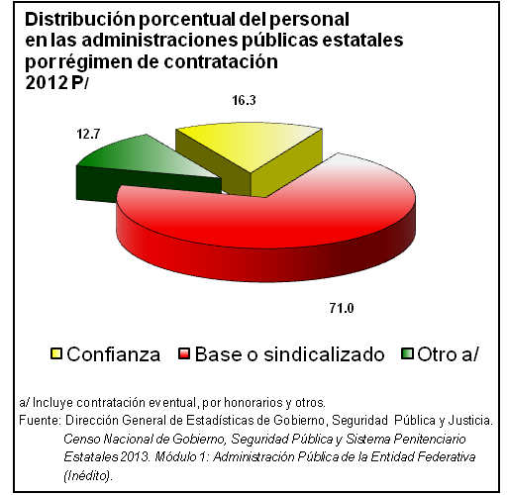
8. Gobierno

Este apartado ofrece estadísticas orientadas a la descripción general de la situación de las administraciones públicas estatales, caracterizando aspectos relevantes como su estructura administrativa y funcional y personal ocupado.
La fuente de estadística para este capítulo son los Censos de Gobierno a cargo del INEGI.

8.1
Personal en instituciones de las administraciones públicas |  |  |  | Cuadro 8.1
estatales por régimen de contratación según sexo
Serie anual de 2009 a 2012

Régimen de contratación | Total | Hombres | Mujeres | No espe- cificado

2009
Total | 1683710 | 745760 | 675670 | 262280
Confianza | 335005 | 175395 | 83244 | 76366
Base o sindicalizado | 1099111 | 473090 | 478850 | 147171
Otro | 249594 | 97275 | 113576 | 38743
No especificado | 0 | 0 | 0 | 0

2010
Total | 1704568 | 852903 | 851665 | 0
Confianza | 295101 | 187596 | 107505 | 0
Base o sindicalizado | 1186973 | 559446 | 627527 | 0
Otro | 158434 | 105861 | 116633 | 0
No especificado | 64060 | ND | ND | 0

2011
Total | 1678528 | 843824 | 834704 | 0
Confianza | 303746 | 200793 | 102953 | 0
Base o sindicalizado | 1191482 | 546984 | 644498 | 0
Otro | 183300 | 96047 | 87253 | 0
No especificado | 0 | 0 | 0 | 0

2012 P/
Total | 1941071 | 932500 | 981675 | 0
Confianza | 316050 | 208744 | 107306 | 0
Base o sindicalizado | 1378476 | 615559 | 762917 | 0
Otro | 219649 | 108197 | 111452 | 0
No especificado | 26896 | ND | ND | 0

2/
3/
4/
5/
Fuente: Para 2009: INEGI. Dirección General de Estadísticas de Gobierno, Seguridad Pública y Justicia. Encuesta
Nacional de Gobierno 2010. Poder Ejecutivo Estatal. Gobierno.
Para 2010: INEGI. Dirección General de Estadísticas de Gobierno, Seguridad Pública y Justicia. Censo Nacional
de Gobierno 2011. Poder Ejecutivo Estatal. Módulo 1: Administración Pública Estatal o del Distrito Federal.
Para 2011: Dirección General de Estadísticas de Gobierno, Seguridad Pública y Justicia. Censo Nacional
de Gobierno, Seguridad Pública y Sistema Penitenciario 2012. Módulo 1: Administración Pública de la
Entidad Federativa.
Para 2012: Dirección General de Estadísticas de Gobierno, Seguridad Pública y Justicia. Censo Nacional
de Gobierno, Seguridad Pública y Sistema Penitenciario Estatales 2013. Módulo 1: Administración Pública
de la Entidad Federativa (Inédito).

8.2
Bienes inmuebles en instituciones de las administraciones |  |  |  |  | Cuadro 8.2
públicas estatales según tipo de propiedad
Serie anual de 2009 a 2012

Año | Total | Propios | Rentados | Otros | No espe-
 |  |  |  |  | cificado

2009 | 136475 | 100646 | 7016 | 28410 | 403
2010 | 127012 | 93475 | 5855 | 27677 | 5
2011 | 126240 | 107975 | 5846 | 12091 | 328
2012 P/ | 165815 | 133677 | 5105 | 13622 | 13411

2/
3/
4/
5/
Fuente: Para 2009: INEGI. Dirección General de Estadísticas de Gobierno, Seguridad Pública y Justicia. Encuesta
Nacional de Gobierno 2010. Poder Ejecutivo Estatal. Gobierno.
Para 2010: INEGI. Dirección General de Estadísticas de Gobierno, Seguridad Pública y Justicia. Censo Nacional
de Gobierno 2011. Poder Ejecutivo Estatal. Módulo 1: Administración Pública Estatal o del Distrito Federal.
Para 2011: INEGI. Dirección General de Estadísticas de Gobierno, Seguridad Pública y Justicia. Censo Nacional
de Gobierno, Seguridad Pública y Sistema Penitenciario 2012. Módulo 1: Administración Pública de la Entidad
Federativa.
Para 2012: INEGI. Dirección General de Estadísticas de Gobierno, Seguridad Pública y Justicia. Censo Nacional
de Gobierno, Seguridad Pública y Sistema Penitenciario 2013. Módulo 1: Administración Pública de la Entidad
Federativa (Inédito).

8.3
Disponibilidad de Información pública y de libre acceso |  | Cuadro 8.3
en la administración pública estatal por tipo
2012 y 2013

Tipo | 2012 | 2013

Plan de Desarrollo Estatal | 32 | 31
Informes de gobierno | 32 | 31
Cuentas públicas | 30 | 31
Resultados por aplicación de recursos federales | 29 | 30
Estructura orgánica y directorio | 32 | 32
Sueldos y salarios de servidores públicos | 32 | 32
Adquisiciones u Obras Públicas | 31 | 32
Inventario de bienes muebles e inmuebles | 28 | 24
Gastos en asesorías y/o donativos | 22 | 22
Padrones de beneficiarios de programas sociales | 26 | 29
Deuda pública | 27 | 28
Otros | 15 | 16

2/
3/
4/
5/
2/
3/
4/
5/
2/
3/
4/
5/
2/
3/
4/
5/
2/
3/
4/
5/
2/
3/
4/
5/
2/
3/
4/
5/
2/
3/
4/
5/
2/
3/
4/
5/
2/
3/
4/
5/
Fuente: Para 2012: INEGI. Dirección General de Estadísticas de Gobierno, Seguridad Pública y Justicia. Censo Nacional
de Gobierno, Seguridad Pública y Sistema Penitenciario 2012. Módulo 1: Administración Pública de la Entidad
Federativa.
Para 2013: INEGI. Dirección General de Estadísticas de Gobierno, Seguridad Pública y Justicia. Censo Nacional
de Gobierno, Seguridad Pública y Sistema Penitenciario Estatales 2013. Módulo 1: Administración Pública
de la Entidad Federativa (inédito).

